Factor-F
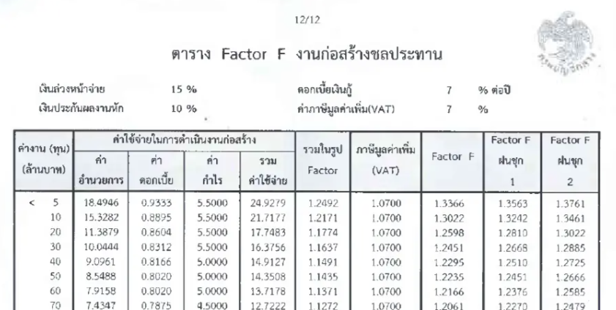
ค่า Factor F ของค่างานต้นทุน A = D - {(D - E) x (A - B) / (C - B)}

เงื่อนไข | เงินล่วงหน้าจ่าย | 15%
 | เงินประกันผลงานหัก | 5%
 | ดอกเบี้ยเงินกู้ | 7%
 | ค่าภาษีมูลค่าเพิ่ม (VAT) | 7%

ค่า Factor F ของค่างานต้นทุน A = D - {(D - E) x (A - B) / (C - B)}

งานก่อสร้างทาง
Item | Definition | Value
A | ค่างานต้นทุนที่ต้องการหา Factor F | 981,401.42
B | ค่างานต้นทุนขั้นต่ำ (ขอบล่าง) | 900,000.00
C | ค่างานต้นทุนขั้นสูง (ขอบบน) | 5,000,000.00
D | ค่า Factor F ของค่างานต้นทุนขั้นต่ำ | 1.3366
E | ค่า Factor F ของค่างานต้นทุนขั้นสูง | 1.3366
Factor F ของค่างานต้นทุน |  | 1.33660

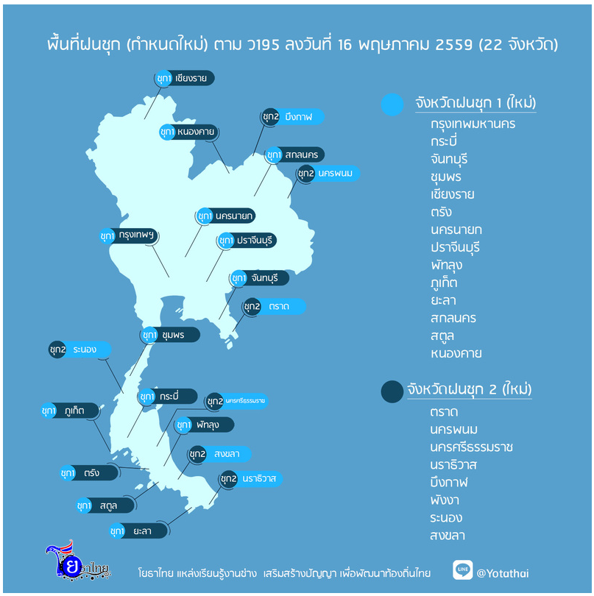

backup
ป้ายเตือน

